Estadísticas
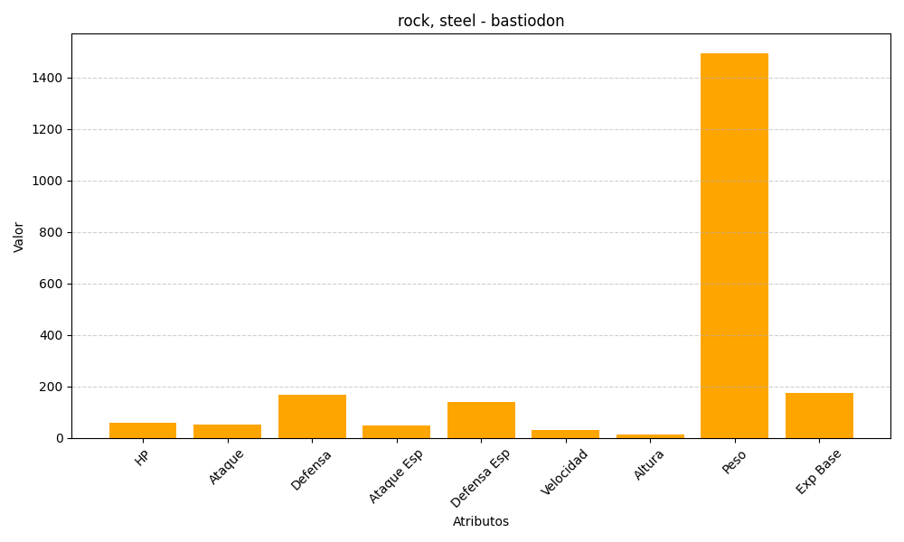
ID | Nombre | Tipo | HP | Ataque | Defensa | Ataque Especial | Defensa Especial | Velocidad | Altura | Peso | Experiencia Base
411 | bastiodon | rock, steel | 60 | 52 | 168 | 47 | 138 | 30 | 13 | 1495 | 173

